Indice
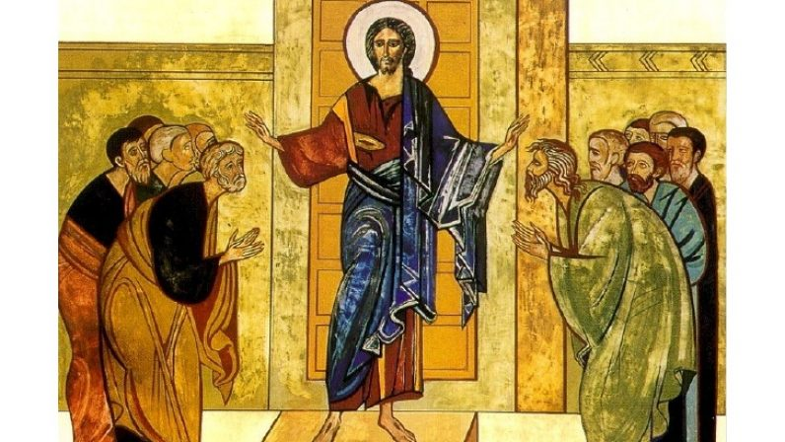 | Indice
Index
Index Web
cantosJS
Find
html
DÍA DE REPOSO
DICE EL SEÑOR A MI SEÑOR
DICHOSO EL HOMBRE
MARIA, MADRE MÍA

